Sheet1
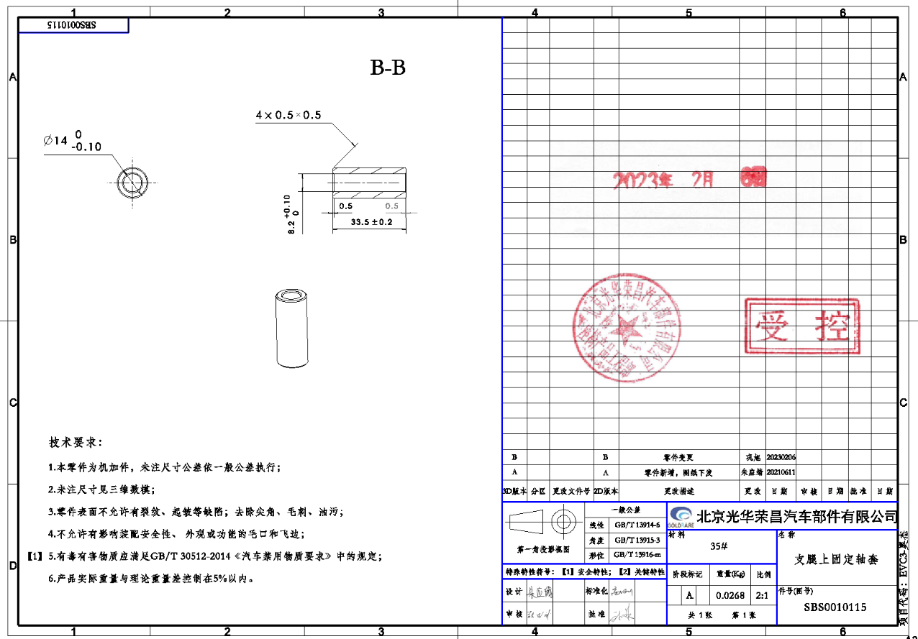
序号 | 车型 | 采购工厂 | 供应商 | 零件号 | 物料名称 | 计量单位 |  | 材料 |  |  |  |  | 工序
 |  |  |  |  |  |  | 材质 | 毛重 | 净重 | 材料单价-未税 | 废铁单价 | 材料费 | 工序 | 拆解工时费(元/h) | 拆解工时费(元/s) | 拆解工时s | 出件数量/8H | 工序费 | 包装 | 运费 | 管理费 | 财务费 | 利润 | 合计
11 |  | 河北工厂 | 创合/霸州政锦 | SBS0010115 | 支腿上固定轴套 | 件 | 35# | 0.0423262 | 0.0268 | 5 | 2 | 0.1805786 | 断料 | 20 | 0.01 | 10 |  | 0.06 | 1% | 2% | 1% | 3% | 10%
 |  |  |  |  |  |  |  |  |  |  |  |  | 打孔1 | 15 | 0.00 | 20 |  | 0.08
 |  |  |  |  |  |  |  |  |  |  |  |  | 铰孔 | 10 | 0.00 | 20 |  | 0.06
 |  |  |  |  |  |  |  |  |  |  |  |  | 倒角 | 10 | 0.00 | 10 |  | 0.03
 |  |  |  |  |  |  | 合计 |  |  |  |  | 0.1805786 |  |  |  |  |  | 0.22 | 0.0040280082222 | 0.0080560164444 | 0.0040280082222 | 0.012084024667 | 0.040280082222 | 0.471276962

